Trailers&Semi.Trail GVW>3,5T
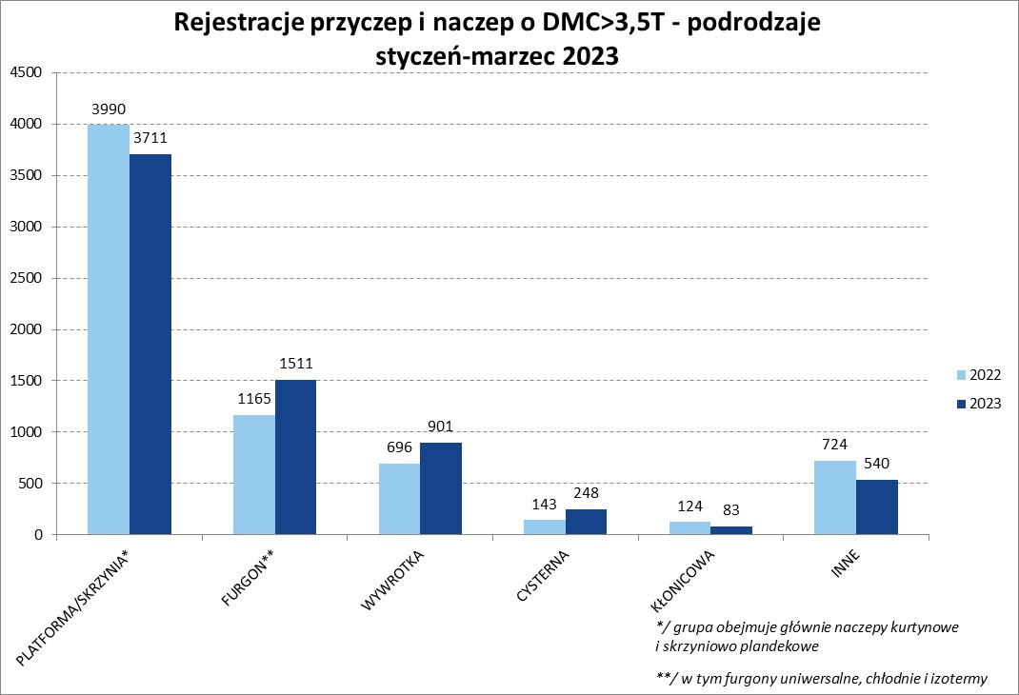
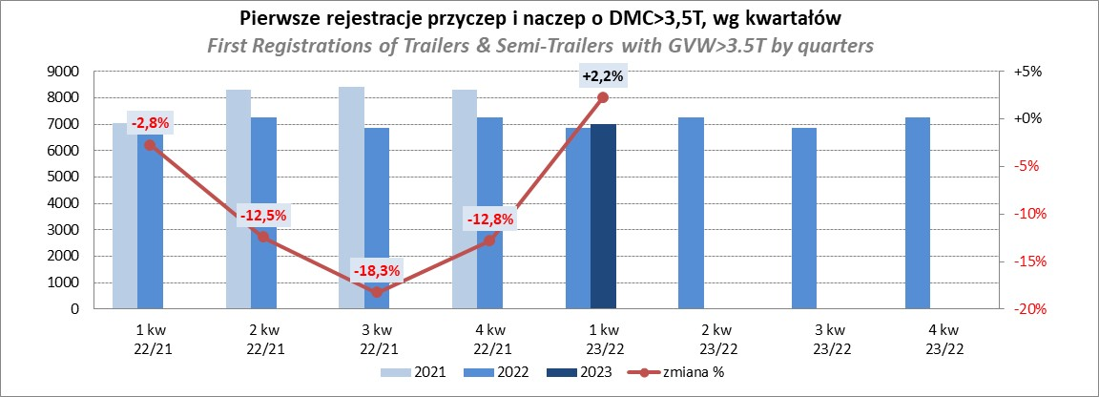
PZPM |  |  |  |  |  | 2023-04-11
Pierwsze rejestracje NOWYCH przyczep i naczep* o DMC>3,5T, udział w rynku %
First Registrations of NEW Trailers & Semi-Trailers with GVW>3.5T, Market Share %
 |  |  |  |  |  | Sztuki / Units
Pozycja | Marka | Rok narastająco Styczeń - Marzec
 |  | YTD January - March
 |  | 2023 |  | 2022 |  | Zmiana % r/r
No. | Make
 |  | Ogółem | Udział % | Ogółem | Udział % | Change % y/y
 |  | Total | Mkt shr % | Total | Mkt shr %
1 | SCHMITZ CARGOBULL | 1790 | 25.59% | 1537 | 22.46% | 16.5%
2 | KRONE | 1356 | 19.39% | 825 | 12.06% | 64.4%
3 | WIELTON | 957 | 13.68% | 1109 | 16.21% | -13.7%
4 | KOEGEL | 393 | 5.62% | 752 | 10.99% | -47.7%
5 | WECON | 257 | 3.67% | 152 | 2.22% | 69.1%
6 | SCHWARZMUELLER | 190 | 2.72% | 297 | 4.34% | -36.0%
7 | BODEX | 177 | 2.53% | 150 | 2.19% | 18.0%
8 | MEGA | 136 | 1.94% | 59 | 0.86% | 130.5%
9 | KAESSBOHRER | 134 | 1.92% | 156 | 2.28% | -14.1%
10 | KEMPF | 103 | 1.47% | 94 | 1.37% | 9.6%
11 | FLIEGL | 98 | 1.40% | 68 | 0.99% | 44.1%
12 | INTER CARS - FEBER | 85 | 1.22% | 80 | 1.17% | 6.3%
13 | ZASŁAW | 77 | 1.10% | 117 | 1.71% | -34.2%
14 | BERGER | 71 | 1.02% | 125 | 1.83% | -43.2%
15 | LAMBERET | 60 | 0.86% | 68 | 0.99% | -11.8%
16 | GNIOTPOL | 59 | 0.84% | 127 | 1.86% | -53.5%
17 | REDOS | 56 | 0.80% | 66 | 0.96% | -15.2%
18 | BENALU | 55 | 0.79% | 47 | 0.69% | 17.0%
19 | CIMC | 53 | 0.76% | 34 | 0.50% | 55.9%
 | MHS | 53 | 0.76% | 63 | 0.92% | -15.9%
 | Pozostałe / Others | 834 | 11.9% | 916 | 13.4% | -9.0%
 | OGÓŁEM / TOTAL | 6994 | 100% | 6842 | 100% | 2.2%
*/ bez rejestracji czasowych
Źródło: analizy PZPM na podstawie CEP
Source: PZPM analysis based on Central Register of Vehicles

Semi-Trailers GVW>3,5T
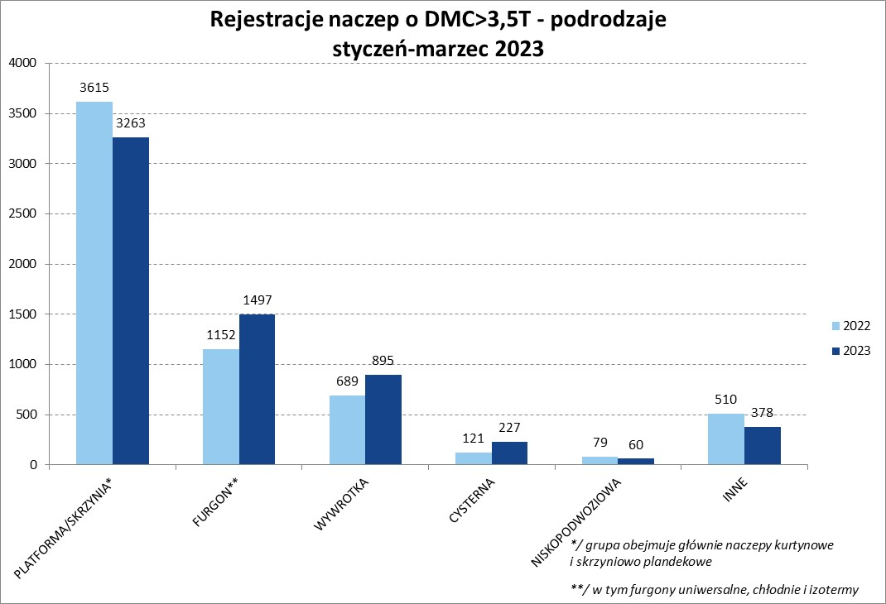
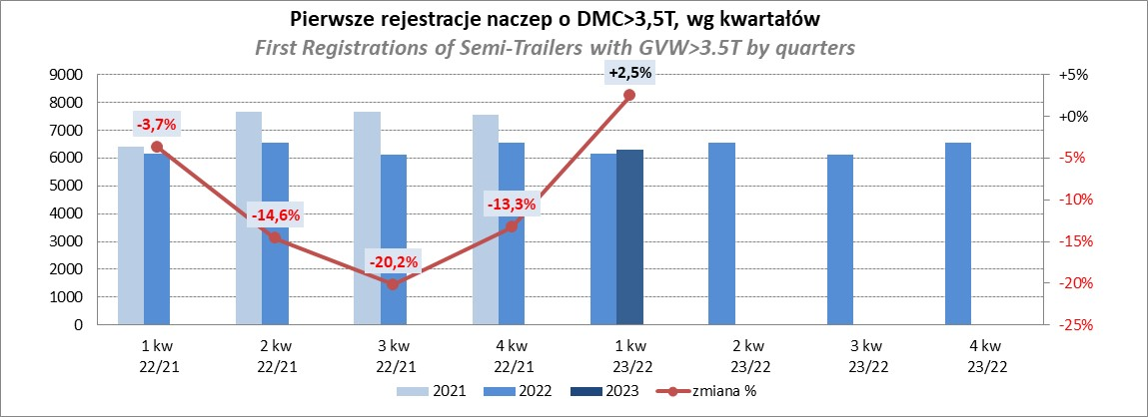
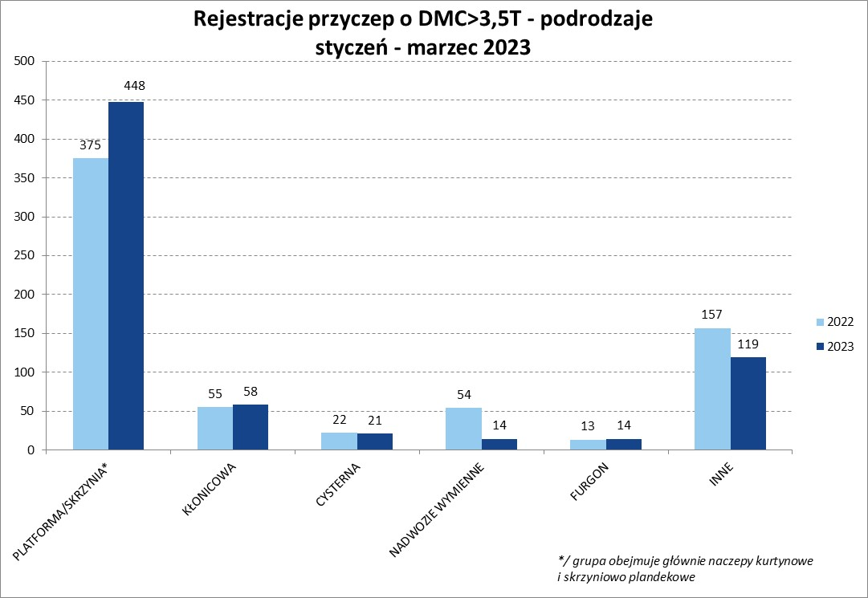
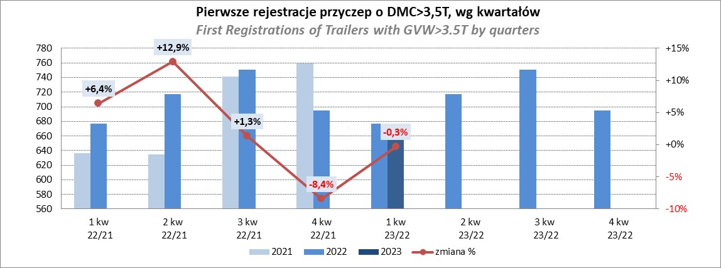
PZPM |  |  |  |  |  | 2023-04-11
Pierwsze rejestracje NOWYCH naczep* o DMC>3,5T, udział w rynku %
First Registrations of NEW Semi-Trailers with GVW>3.5T, Market Share %
 |  |  |  |  |  | Sztuki
Pozycja | Marka | Rok narastająco Styczeń - Marzec
 |  | YTD January - March
 |  | 2023 |  | 2022 |  | Zmiana % r/r
No. | Make
 |  | Ogółem | Udział % | Ogółem | Udział % | Change % y/y
 |  | Total | Mkt shr % | Total | Mkt shr %
1 | SCHMITZ CARGOBULL | 1786 | 28.3% | 1536 | 24.91% | 16.3%
2 | KRONE | 1355 | 21.4% | 817 | 13.25% | 65.9%
3 | WIELTON | 892 | 14.1% | 1057 | 17.14% | -15.6%
4 | KOEGEL | 391 | 6.2% | 744 | 12.07% | -47.4%
5 | SCHWARZMUELLER | 187 | 3.0% | 294 | 4.77% | -36.4%
6 | BODEX | 173 | 2.7% | 142 | 2.30% | 21.8%
7 | MEGA | 136 | 2.2% | 59 | 0.96% | 130.5%
8 | KAESSBOHRER | 134 | 2.1% | 149 | 2.42% | -10.1%
9 | KEMPF | 103 | 1.6% | 94 | 1.52% | 9.6%
10 | FLIEGL | 93 | 1.5% | 60 | 0.97% | 55.0%
11 | INTER CARS - FEBER | 85 | 1.3% | 80 | 1.30% | 6.3%
12 | BERGER | 71 | 1.1% | 125 | 2.03% | -43.2%
13 | ZASŁAW | 63 | 1.0% | 96 | 1.56% | -34.4%
14 | LAMBERET | 60 | 0.9% | 68 | 1.10% | -11.8%
15 | BENALU | 55 | 0.9% | 47 | 0.76% | 17.0%
16 | CIMC | 53 | 0.8% | 34 | 0.55% | 55.9%
17 | STAS | 45 | 0.7% | 26 | 0.42% | 73.1%
18 | MAGYAR | 40 | 0.6% | 25 | 0.41% | 60.0%
19 | LAG | 39 | 0.6% | 25 | 0.41% | 56.0%
20 | FFB FELDBINDER | 32 | 0.5% | 75 | 1.22% | -57.3%
 | Pozostałe / Others | 527 | 8.3% | 613 | 9.9% | -14.0%
 | OGÓŁEM / TOTAL | 6320 | 100% | 6166 | 100% | 2.5%
*/ bez rejestracji czasowych
Źródło: analizy PZPM na podstawie CEP
Source: PZPM analysis based on Central Register of Vehicles

Light Trailers
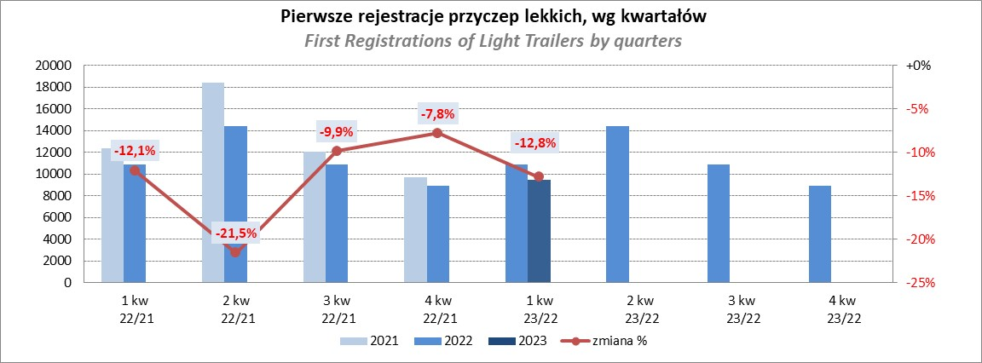
PZPM |  |  |  |  |  | 2023-04-11
Pierwsze rejestracje NOWYCH przyczep lekkich*, udział w rynku %
First Registrations of NEW Light Trailers*, Market Share %
 |  |  |  |  |  | Sztuki / Units
Pozycja | Marka | Rok narastająco Styczeń - Marzec
 |  | YTD January - March
 |  | 2023 |  | 2022 |  | Zmiana % r/r
No. | Make
 |  | Ogółem | Udział % | Ogółem | Udział % | Change % y/y
 |  | Total | Mkt shr % | Total | Mkt shr %
1 | NEPTUN-SORELPOL | 2409 | 25.36% | 3150 | 28.91% | -23.5%
2 | TEMARED | 2199 | 23.15% | 2325 | 21.34% | -5.4%
3 | NIEWIADÓW | 806 | 8.49% | 974 | 8.94% | -17.2%
4 | ZASŁAW | 660 | 6.95% | 1004 | 9.22% | -34.3%
5 | RYDWAN | 394 | 4.15% | 334 | 3.07% | 18.0%
6 | MARTZ | 372 | 3.92% | 378 | 3.47% | -1.6%
7 | FARO | 363 | 3.82% | 434 | 3.98% | -16.4%
8 | WIOLA | 198 | 2.08% | 162 | 1.49% | 22.2%
9 | BRENDERUP-THULE TRAILERS | 160 | 1.68% | 183 | 1.68% | -12.6%
10 | WIDPOL | 137 | 1.44% | 178 | 1.63% | -23.0%
11 | FRACHT | 120 | 1.26% | 119 | 1.09% | 0.8%
12 | GŁOWACZ | 109 | 1.15% | 92 | 0.84% | 18.5%
13 | MASTER-TECH | 105 | 1.11% | 76 | 0.70% | 38.2%
14 | SPAWLINE | 101 | 1.06% | 95 | 0.87% | 6.3%
15 | LORRIES | 95 | 1.00% | 76 | 0.70% | 25.0%
16 | SIDECAR | 94 | 0.99% | 47 | 0.43% | 100.0%
 | W.N.P. M.SUSKI | 94 | 0.99% | 106 | 0.97% | -11.3%
18 | STIM | 78 | 0.82% | 96 | 0.88% | -18.8%
19 | CARRO | 74 | 0.78% | 115 | 1.06% | -35.7%
20 | DRIVAL | 65 | 0.68% | 2 | 0.02% | 3150.0%
 | Pozostałe / Others | 865 | 9.1% | 949 | 8.7% | -8.9%
 | OGÓŁEM / TOTAL | 9498 | 100% | 10895 | 100% | -12.8%
*/ bez rejestracji czasowych
Źródło: analizy PZPM na podstawie CEP
Source: PZPM analysis based on Central Register of Vehicles

Agri.Trailers
PZPM |  |  |  |  |  | 2023-03-07
Pierwsze rejestracje NOWYCH przyczep ciężarowych rolniczych*, udział w rynku %
First Registrations of NEW Agricultural Trailers*, Market Share %
 |  |  |  |  |  | Sztuki / Units
Pozycja | Marka | Rok narastająco Styczeń - Marzec
 |  | YTD January - March
 |  | 2023 |  | 2022 |  | Zmiana % r/r
No. | Make
 |  | Ogółem | Udział % | Ogółem | Udział % | Change % y/y
 |  | Total | Mkt shr % | Total | Mkt shr %
1 | PRONAR | 543 | 35.42% | 834 | 40.94% | -34.9%
2 | METAL-FACH | 155 | 10.11% | 202 | 9.92% | -23.3%
3 | METALTECH | 129 | 8.41% | 160 | 7.85% | -19.4%
4 | WIELTON | 114 | 7.44% | 98 | 4.81% | 16.3%
5 | PPHU WODZIŃSKI | 82 | 5.35% | 86 | 4.22% | -4.7%
6 | ZASŁAW | 63 | 4.11% | 72 | 3.53% | -12.5%
7 | MARPOL | 62 | 4.04% | 76 | 3.73% | -18.4%
8 | MEPROZET | 46 | 3.00% | 78 | 3.83% | -41.0%
9 | BBC | 45 | 2.94% | 35 | 1.72% | 28.6%
10 | JOSKIN | 37 | 2.41% | 49 | 2.41% | -24.5%
11 | POMOT | 33 | 2.15% | 51 | 2.50% | -35.3%
12 | URSUS | 27 | 1.76% | 6 | 0.29% | 350.0%
13 | CYNKOMET | 20 | 1.30% | 56 | 2.75% | -64.3%
14 | TECHMONT | 19 | 1.24% | 35 | 1.72% | -45.7%
15 | FLIEGL | 18 | 1.17% | 25 | 1.23% | -28.0%
 | Pozostałe / Others | 140 | 9.1% | 174 | 8.5% | -19.5%
 | OGÓŁEM / TOTAL | 1533 | 100% | 2037 | 100% | -24.7%
*/ bez rejestracji czasowych
Źródło: analizy PZPM na podstawie CEP
Source: PZPM analysis based on Central Register of Vehicles
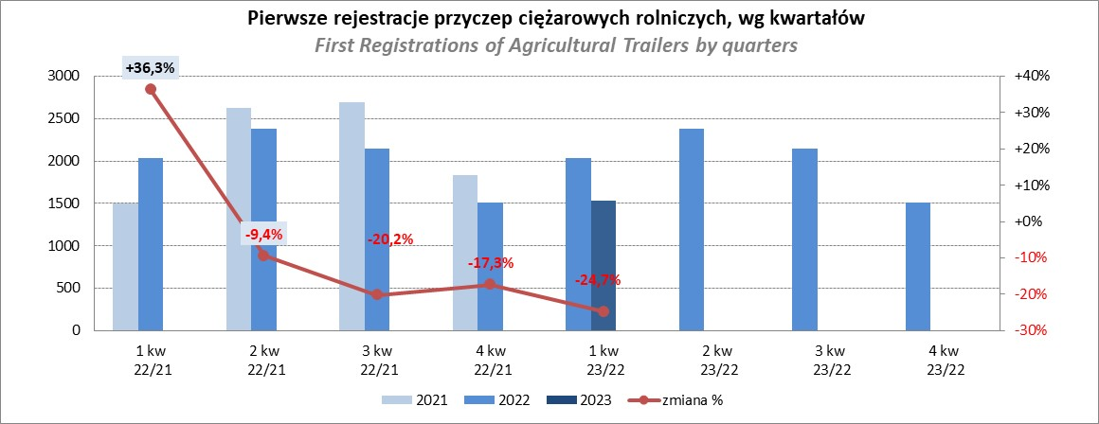

PZPM
Source: PZPM analysis based on Central Register of Vehicles

Agri.Tractors
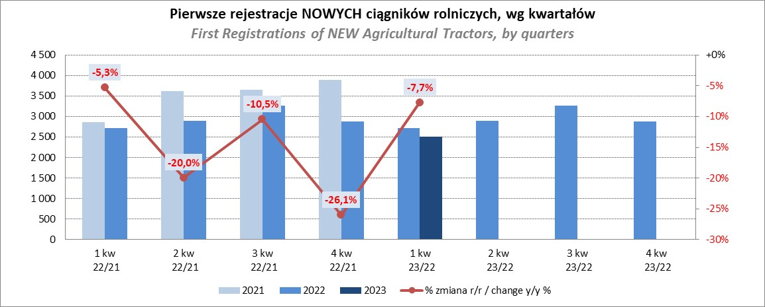
PZPM |  |  |  |  |  | 2023-04-11
Pierwsze rejestracje NOWYCH ciągników rolniczych*, udział w rynku %
First Registrations of NEW Agricultural Tractors*, Market Share %
 |  |  |  |  |  | Sztuki / Units
Pozycja | Marka | Rok narastająco Styczeń - Marzec
 |  | YTD January - March
 |  | 2023 |  | 2022 |  | Zmiana % r/r
No. | Make
 |  | Ogółem | Udział % | Ogółem | Udział % | Change % y/y
 |  | Total | Mkt shr % | Total | Mkt shr %
1 | JOHN DEERE | 416 | 16.58% | 365 | 13.42% | 14.0%
2 | NEW HOLLAND | 406 | 16.18% | 504 | 18.54% | -19.4%
3 | KUBOTA | 285 | 11.36% | 311 | 11.44% | -8.4%
4 | DEUTZ-FAHR | 242 | 9.65% | 176 | 6.47% | 37.5%
5 | CASE IH | 157 | 6.26% | 235 | 8.64% | -33.2%
6 | MASSEY FERGUSON | 132 | 5.26% | 145 | 5.33% | -9.0%
7 | VALTRA | 131 | 5.22% | 96 | 3.53% | 36.5%
8 | FARMTRAC | 108 | 4.30% | 125 | 4.60% | -13.6%
9 | CLAAS | 98 | 3.91% | 116 | 4.27% | -15.5%
10 | ZETOR | 96 | 3.83% | 159 | 5.85% | -39.6%
11 | FENDT | 89 | 3.55% | 72 | 2.65% | 23.6%
12 | SOLIS | 85 | 3.39% | 55 | 2.02% | 54.5%
13 | STEYR | 70 | 2.79% | 79 | 2.91% | -11.4%
14 | ARBOS | 38 | 1.51% | 43 | 1.58% | -11.6%
15 | MCCORMICK | 23 | 0.92% | 24 | 0.88% | -4.2%
 | Pozostałe / Others | 133 | 5.3% | 214 | 7.9% | -37.9%
 | OGÓŁEM / TOTAL | 2,509 | 100% | 2,719 | 100% | -7.7%
*Pojazdy zarejestrowane jako Ciągniki Rolnicze bez wyróżnionych jako potencjalne ATV / UTV
** Liczby zawierają rejestracje czasowe na koniec miesięcy
Źródło: analizy PZPM na podstawie CEP
*Vehicles registered as Agricultural Tractors without considered as ATV / UTV
Source: PZPM analysis based on Central Register of Vehicles

